การตั้งจุดตรวจ
ผลการดำเนินงานในการตั้งจุดตรวจ จุดสกัด สถานีตำรวจภูธรพยุหะคีรี ประจำเดือน พฤศจิกายน 2568
เดือน/ปี | จำนวนตั้งจุด | จำนวนการเรียกตรวจ | พบกระทำความผิด | จำนวนออกใบสั่ง | ไม่พบการกระทำผิด | ว่ากล่าว ตักเตือน
 |  | (ราย) | (ราย) | เปรียบเทียบปรับ (ราย) | (ราย) | (ราย)
พฤศจิกายน 2568 | 13 | 99 | 39 | 29 | 60 | 10

รวม | 13 | 99 | 39 | 29 | 60 | 10

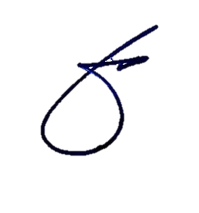
 |  |  |  |  | ข้อมูล ณ วันที่ 30 พ.ย. 2568
 |  |  | พ.ต.อ.
 |  |  | (พิทยากร เพชรรัตน์)
 |  |  | ผกก.สภ.พยุหะคีรี

